Ｐ２
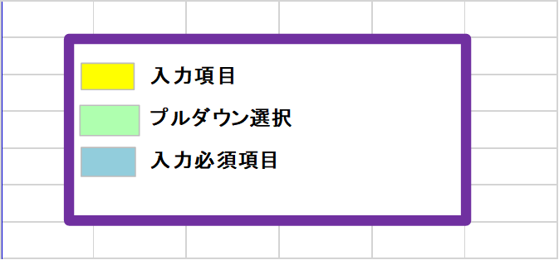
２ 職員の状況（運営指導を行う月の１日現在の状況）
 |  | 職種 | 名前 |  | 年齢 | 勤務形態 | 兼務先事業所名 とその職種 | 当該事業所 の勤務割合 | 辞令又は 雇用契約 | 免許・資格名 | 取得年月日
 | 1
 | 2
 | 3
 | 4
 | 5
 | 6
 | 7
 | 8
 | 9
 | 10
 | 11
 | 12
 | 13
 | 14
 | 15
 | 合計 |  |  | 人 |  |  |  |  |  | ― | ―

 | ※ １ 職種は、管理者、サービス提供責任者等、全ての職種について記入してください。
 | ※ ２ 「勤務形態」欄には、常勤専従=A、常勤兼務=B、非常勤専従=C、非常勤兼務=Dとして、該当する記号を記入してください。
 | ※ ３ 兼務先が同一事業所の別職種である場合は、兼務する職種ごとに記入してください。
 | ※ ４ 当該事業所の勤務割合は、常勤専従者の１週間の勤務時間を１としてその割合を記入してください。算出にあたっては、少数点以下第２位を切り捨ててください。
 | （例）常勤専従者の勤務時間が週４０時間である場合、当該事業所での勤務時間が週１０時間であれば、１０／４０＝０．２５⇒０．２となります。

Ｐ３
３ 勤務実績 ※運営指導を行う月の前々月の状況で作成

 |  |  | 年 |  | 月
 | 職 種 |  |  | 名 前 |  | 勤務形態 | 育児介護 | 第１週 |  |  |  |  |  |  | 第２週 |  |  |  |  |  |  | 第３週 |  |  |  |  |  |  | 第４週 |  |  |  |  |  |  | ４週の 合計 | 週平均 の勤務 時間 | 常勤換算後の人数
 |  |  |  |  |  |  |  | 1 | 2 | 3 | 4 | 5 | 6 | 7 | 8 | 9 | 10 | 11 | 12 | 13 | 14 | 15 | 16 | 17 | 18 | 19 | 20 | 21 | 22 | 23 | 24 | 25 | 26 | 27 | 28
 |  |  |  |  |  |  |  | *

※勤務実績は、「日中の支援に従事した時間」と「夜間支援に従事した時間」とを分けて作成してください。

 |  |  |  |  |  | 夜間時間帯 時 分 ～ 時 分 |  |  |  |  |  |  |  |  |  |  |  |  |  |  |  |  |  |  |  | 常勤の従業者が勤務すべき時間数

 | ※ １ 「＊」欄には、当該月の曜日を記入してください。
 | ※ ２ 管理者を含む従業者全員の４週間分の勤務すべき時間数（超過勤務時間を除く。）を記入してください。
 | ※ ３ 「勤務形態」欄には、常勤専従=A、常勤兼務=B、非常勤専従=C、非常勤兼務=Dとして、該当する記号を記入してください。
 | ※ ４ 「常勤換算後の人数」欄は、週平均の勤務時間を、常勤の従業者が週に勤務すべき時間数で割って算出してください。なお、常勤の従業者の週に勤務すべき時間数が３２時間を
 | 下回るときは、３２時間を基本として常勤換算後の人数を算出してください。また、算出にあたっては小数点以下第２位を切り捨ててください。
 |  | （例）常勤専従者の勤務時間が週４０時間である場合、当該事業所での勤務時間が週１０時間であれば、１０／４０＝０．２５⇒０．２となります。
 | ※ ５ 育児休業、介護休業等育児又は家族介護を行う労働者の福祉に関する法律（平成３年法律第76号）第23条第１項に規定する所定労働時間の短縮措置が講じられている者については育児介護欄に「○」を選択してください。

